GRUPOS INFANTIL

XIX Festival Nacional de Fútbol Infantil
“COPA SOCCER MELGAR”

NACIDOS 2015 2016
05 Y 06 ABRIL DEL 2025

 | GRUPO A |  | GRUPO B
 | ACADEMIA COOFISAM |  | CLUB DEPORTIVO COMUNEROS
 | SPORTLAND LA MESA |  | CLUB DEPORTIVO YIYO MUZO F. C.
 | D&D ALMAYE |  | ATHLETIC MELGAR
 | CLUB DEPORTIVO SCORPION MELGAR | 2025 | ACADEMIA VIOTA FÚTBOL CLUB

GRUPO A

XIX Festival Nacional de Fútbol Infantil
“COPA FUTURO TALENTO”
 | 0 |  |  | NACIDOS 2015 2016
 | GRUPO A

 | PARTIDOS |  |  |  |  |  |  |  | POSICIONES |  |  |  |  |  |  |  |  |  |  |  |  |  |  |  |  |  |  |  | 0
Tj |  |  |  |  |  |  |  | Tj
 |  |  |  |  | - |  |  |  |  | Pts. | PJ | Gan. | Emp. | Per. | GF | GC | Dif. | Tj |  |  |  |  |  |  |  |  |  |  | 0

 |  |  |  |  |  |  |  |  | 1) CLUB DEPORTIVO SCORPION MELGAR | 0 | 0 | 0 | 0 | 0 | 0 | 0 | 0 | 0 | 4 | ACADEMIA COOFISAM | 0 | 0 | 0 | 0 | 0 | 0 | 0 | 0 | 0.1 | 0.1
 |  |  |  |  | -
 |  |  |  |  |  |  |  |  | 2) D&D ALMAYE | 0 | 0 | 0 | 0 | 0 | 0 | 0 | 0 | 0 | 3 | SPORTLAND LA MESA | 0 | 0 | 0 | 0 | 0 | 0 | 0 | 0 | 0.2 | 0.2

 |  |  |  |  | - |  |  |  | 3) SPORTLAND LA MESA | 0 | 0 | 0 | 0 | 0 | 0 | 0 | 0 | 0 | 2 | D&D ALMAYE | 0 | 0 | 0 | 0 | 0 | 0 | 0 | 0 | 0.3 | 0

 |  |  |  |  |  |  |  |  | 4) ACADEMIA COOFISAM | 0 | 0 | 0 | 0 | 0 | 0 | 0 | 0 | 0 | 1 | CLUB DEPORTIVO SCORPION MELGAR | 0 | 0 | 0 | 0 | 0 | 0 | 0 | 0 | 0.4 | 0
 |  |  |  |  | -

 | 2017-03-18 | 07:15. a.m. | ACADEMIA COOFISAM |  | - | SPORTLAND LA MESA | CANCHA 2

 | 2017-03-18 | 08:20. a.m. | D&D ALMAYE |  | - | CLUB DEPORTIVO SCORPION MELGAR | LAS VEGAS

 | 2017-03-18 | 03:00. p.m. | ACADEMIA COOFISAM |  | - | D&D ALMAYE | LAS VEGAS

 | 2017-03-18 | 04:00. p.m. | SPORTLAND LA MESA |  | - | CLUB DEPORTIVO SCORPION MELGAR | LAS VEGAS

 | 2017-03-19 | 01:15. p.m. | SPORTLAND LA MESA |  | - | D&D ALMAYE | CANCHA 2

 | 2017-03-19 | 02:30. p.m. | ACADEMIA COOFISAM |  | - | CLUB DEPORTIVO SCORPION MELGAR | CANCHA 1

 |  |  |  |  |  |  |  |  | ACADEMIA COOFISAM
 |  |  |  |  |  |  |  |  | SPORTLAND LA MESA
 |  |  |  |  |  |  |  |  | D&D ALMAYE
 |  |  |  |  |  |  |  |  | CLUB DEPORTIVO SCORPION MELGAR

IMPRIMIR HOJA 1


XIX Festival Nacional de Fútbol Infantil
“COPA SOCCER MELGAR”
0
NACIDOS 2015 2016
05 Y 06 ABRIL DEL 2025
CALENDARIO OFICIAL
 | PARTIDOS - FECHA 1 |  |  |  |  |  |  |  | GRUPO A | Pts. | PJ | Gan. | Emp. | Per. | GF | GC | Dif. | Tj
 | CANCHA | HORA | EQUIPO | MARCADOR |  | EQUIPO | GRUPO | CATEGORIA | 1) CLUB DEPORTIVO SCORPION MELGAR | 0 | 0 | 0 | 0 | 0 | 0 | 0 | 0 | 0
2025-04-05 | ESTADIO MUNICIPAL SINTETICO (NO GUAYOS) 1B | 9:30:00 | ATHLETIC MELGAR | 0 | 0 | ACADEMIA VIOTA FÚTBOL CLUB | GRUPO B | NACIDOS 2015 2016 | 2) D&D ALMAYE | 0 | 0 | 0 | 0 | 0 | 0 | 0 | 0 | 0
2025-04-05 | ESTADIO MUNICIPAL SINTETICO (NO GUAYOS) 1A | 10:40:00 | CLUB DEPORTIVO COMUNEROS | 0 | 0 | CLUB DEPORTIVO YIYO MUZO F. C. | GRUPO B | NACIDOS 2015 2016 | 3) SPORTLAND LA MESA | 0 | 0 | 0 | 0 | 0 | 0 | 0 | 0 | 0
2025-04-05 | ESTADIO MUNICIPAL SINTETICO (NO GUAYOS) 1B | 10:40:00 | ACADEMIA COOFISAM | 0 | 0 | D&D ALMAYE | GRUPO A | NACIDOS 2015 2016 | 4) ACADEMIA COOFISAM | 0 | 0 | 0 | 0 | 0 | 0 | 0 | 0 | 0
2025-04-05 | ESTADIO MUNICIPAL SINTETICO (NO GUAYOS) 1A | 11:50:00 | SPORTLAND LA MESA | 0 | 0 | CLUB DEPORTIVO SCORPION MELGAR | GRUPO A | NACIDOS 2015 2016
 |  |  |  |  |  |  |  |  | GRUPO B | Pts. | PJ | Gan. | Emp. | Per. | GF | GC | Dif. | Tj
 | PARTIDOS - FECHA 2 |  |  |  |  |  |  |  | 1) ACADEMIA VIOTA FÚTBOL CLUB | 0 | 0 | 0 | 0 | 0 | 0 | 0 | 0 | 0
 | CANCHA | HORA | EQUIPO | MARCADOR |  | EQUIPO | GRUPO | CATEGORIA | 2) ATHLETIC MELGAR | 0 | 0 | 0 | 0 | 0 | 0 | 0 | 0 | 0
2025-04-05 | ESTADIO MUNICIPAL SINTETICO (NO GUAYOS) 1B | 14:30:00 | CLUB DEPORTIVO COMUNEROS | 0 | 0 | ATHLETIC MELGAR | GRUPO B | NACIDOS 2015 2016 | 3) CLUB DEPORTIVO YIYO MUZO F. C. | 0 | 0 | 0 | 0 | 0 | 0 | 0 | 0 | 0
2025-04-05 | ESTADIO MUNICIPAL SINTETICO (NO GUAYOS) 1A | 15:40:00 | CLUB DEPORTIVO YIYO MUZO F. C. | 0 | 0 | ACADEMIA VIOTA FÚTBOL CLUB | GRUPO B | NACIDOS 2015 2016 | 4) CLUB DEPORTIVO COMUNEROS | 0 | 0 | 0 | 0 | 0 | 0 | 0 | 0 | 0
2025-04-05 | ESTADIO MUNICIPAL SINTETICO (NO GUAYOS) 1B | 15:40:00 | ACADEMIA COOFISAM | 0 | 0 | SPORTLAND LA MESA | GRUPO A | NACIDOS 2015 2016
2025-04-05 | ESTADIO MUNICIPAL SINTETICO (NO GUAYOS) 1A | 16:50:00 | D&D ALMAYE | 0 | 0 | CLUB DEPORTIVO SCORPION MELGAR | GRUPO A | NACIDOS 2015 2016

 | PARTIDOS - FECHA 3
 | CANCHA | HORA | EQUIPO | MARCADOR |  | EQUIPO | GRUPO | CATEGORIA
2025-04-06 | ESTADIO MUNICIPAL SINTETICO (NO GUAYOS) 1B | 8:10:00 | SPORTLAND LA MESA | 0 | 0 | D&D ALMAYE | GRUPO A | NACIDOS 2015 2016
2025-04-06 | ESTADIO MUNICIPAL SINTETICO (NO GUAYOS) 1A | 9:20:00 | ACADEMIA COOFISAM | 0 | 0 | CLUB DEPORTIVO SCORPION MELGAR | GRUPO A | NACIDOS 2015 2016
2025-04-06 | ESTADIO MUNICIPAL SINTETICO (NO GUAYOS) 1B | 9:20:00 | CLUB DEPORTIVO YIYO MUZO F. C. | 0 | 0 | ATHLETIC MELGAR | GRUPO B | NACIDOS 2015 2016
2025-04-06 | ESTADIO MUNICIPAL SINTETICO (NO GUAYOS) 1A | 10:30:00 | CLUB DEPORTIVO COMUNEROS | 0 | 0 | ACADEMIA VIOTA FÚTBOL CLUB | GRUPO B | NACIDOS 2015 2016

 | PARTIDOS - FECHA 3
 | CANCHA | HORA | EQUIPO | MARCADOR |  | EQUIPO | GRUPO | CATEGORIA
2025-04-06 | ESTADIO MUNICIPAL SINTETICO (NO GUAYOS) 1B | 15:10:00 | CUARTO LUGAR GRUPO A | 0 | 0 | CUARTO LUGAR GRUPO B | FINAL COPA SOCCER MELGAR | NACIDOS 2015 2016
2025-04-06 | ESTADIO MUNICIPAL SINTETICO (NO GUAYOS) 1A | 15:10:00 | TERCER LUGAR GRUPO A | 0 | 0 | TERCER LUGAR GRUPO B | FINAL COPA BRONCE | NACIDOS 2015 2016
2025-04-06 | ESTADIO MUNICIPAL SINTETICO (NO GUAYOS) 1B | 16:20:00 | SEGUNDO LUGAR GRUPO A | 0 | 0 | SEGUNDO LUGAR GRUPO B | FINAL COPA PLATA | NACIDOS 2015 2016
2025-04-06 | ESTADIO MUNICIPAL SINTETICO (NO GUAYOS) 1A | 16:20:00 | PRIMER LUGAR GRUPO A | 0 | 0 | PRIMER LUGAR GRUPO B | FINAL COPA ORO | NACIDOS 2015 2016

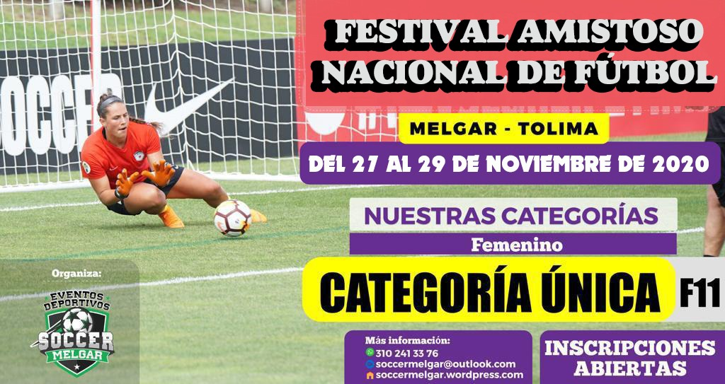
 |  |  |  |  |  | 1120000
 |  |  |  |  |  | 186666.66667

 |  |  |  |  |  | 46666.666667

